상품제안서
볼빅 마그마 12구 (3pc) 비거리전용 | 상품코드: F08587

 |  |  |  |  |  |  | 02-412-0044 | www.easy1.co.kr
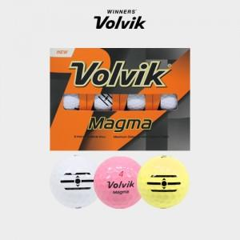

【상세/제작정보】

【인쇄/포장옵션】 | 실크 / 포장지포장

【공급단가】 | 수량 | 50~ | 100~ | 500~ | 1,000~ | 2,000~
*VAT별도 | 단가 | 51,540원 | 49,630원 | 47,720원 | 45,810원 | 44,670원

【상품 URL】 | https://dev.easy1.co.kr:443/src/goods_detail.php?gdno=8587

